Countblank
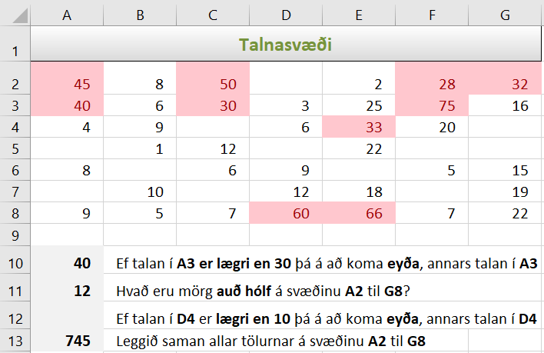
Talnasvæði
45 | 8 | 50 |  | 2 | 28 | 32
40 | 6 | 30 | 3 | 25 | 75 | 16
4 | 9 |  | 6 | 33 | 20
 | 1 | 12 |  | 22
8 |  | 6 | 9 |  | 5 | 15
 | 10 |  | 12 | 18 |  | 19
9 | 5 | 7 | 60 | 66 | 7 | 22

 | Ef talan í A3 er lægri en 30 þá á að koma eyða, annars talan í A3
 | Hvað eru mörg auð hólf á svæðinu A2 til G8?
 | Ef talan í D4 er lægri en 10 þá á að koma eyða, annars talan í D4
 | Leggið saman allar tölurnar á svæðinu A2 til G8

